レイアウト
画面仕様 |  | システム名 | ユースケースグループ |  | ユースケース | 作成者 | 作成日 | 更新者 | 更新日
 |  | 航空チケット予約システム | チケット予約サービス |  | チケットを予約する | 電電 三郎 | 2014-01-01

画面名 | お客様番号入力画面 |  | 画面ID | B206

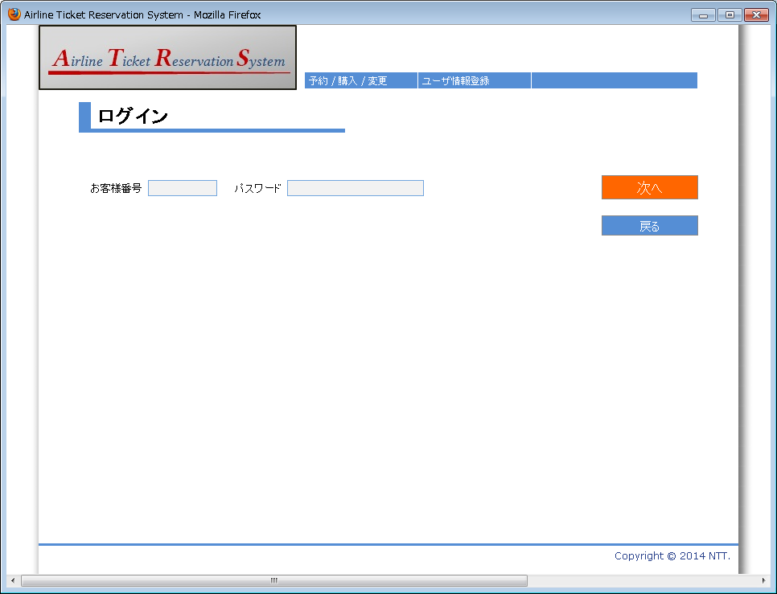

1

2

3
4
5

6

画面名 | お客様番号入力画面(入力値エラーの場合) |  | 画面ID | B206

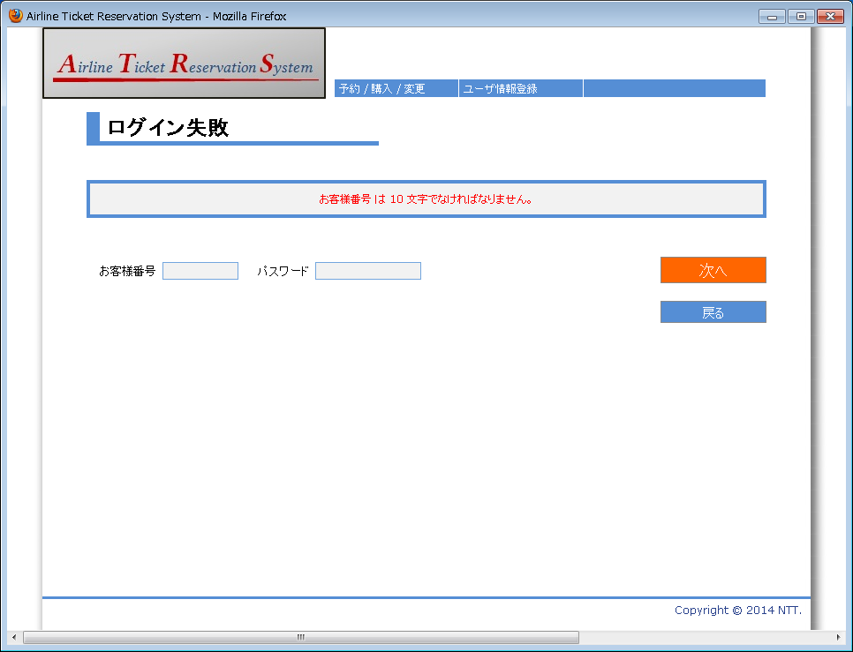

7

